tulos
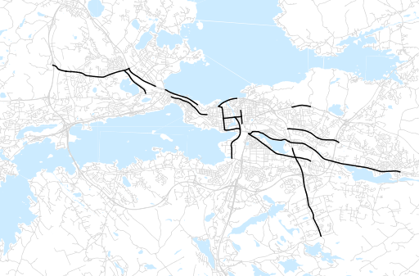
Otsikko | Kesä 2013
Tilasto | liikennesuorite
Laskenta-aineisto | Kuukauden konstruoitu keskivuorokausiliikenne
Laskentajakso | 06.13 - 08.13
Viikonpäivät
Aikaväli
Vertailujakso

 | Kesä 2012 | Kevät 2013 | Kesä 2013 | Muutos ed. vuoteen | Muutos ed. kauteen
Liikennesuorite | 555,756 | 568,812 | 513,093

Määrät kausittain

